Índice
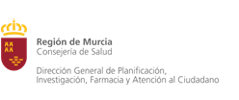

POBLACIÓN SEGÚN ZONAS DE SALUD, EDAD Y SEXO SEGÚN PADRÓN DE HABITANTES 2021.
REGIÓN DE MURCIA

Notas Metodológicas

Padrón 2021, Ambos Sexos

Padrón 2021, Hombres

Padrón 2021, Mujeres

